Sheet1
2020/9/23プログラム作成部分作業まとめ
今回からしばらく教師なし学習を勉強(今までは教師あり学習)
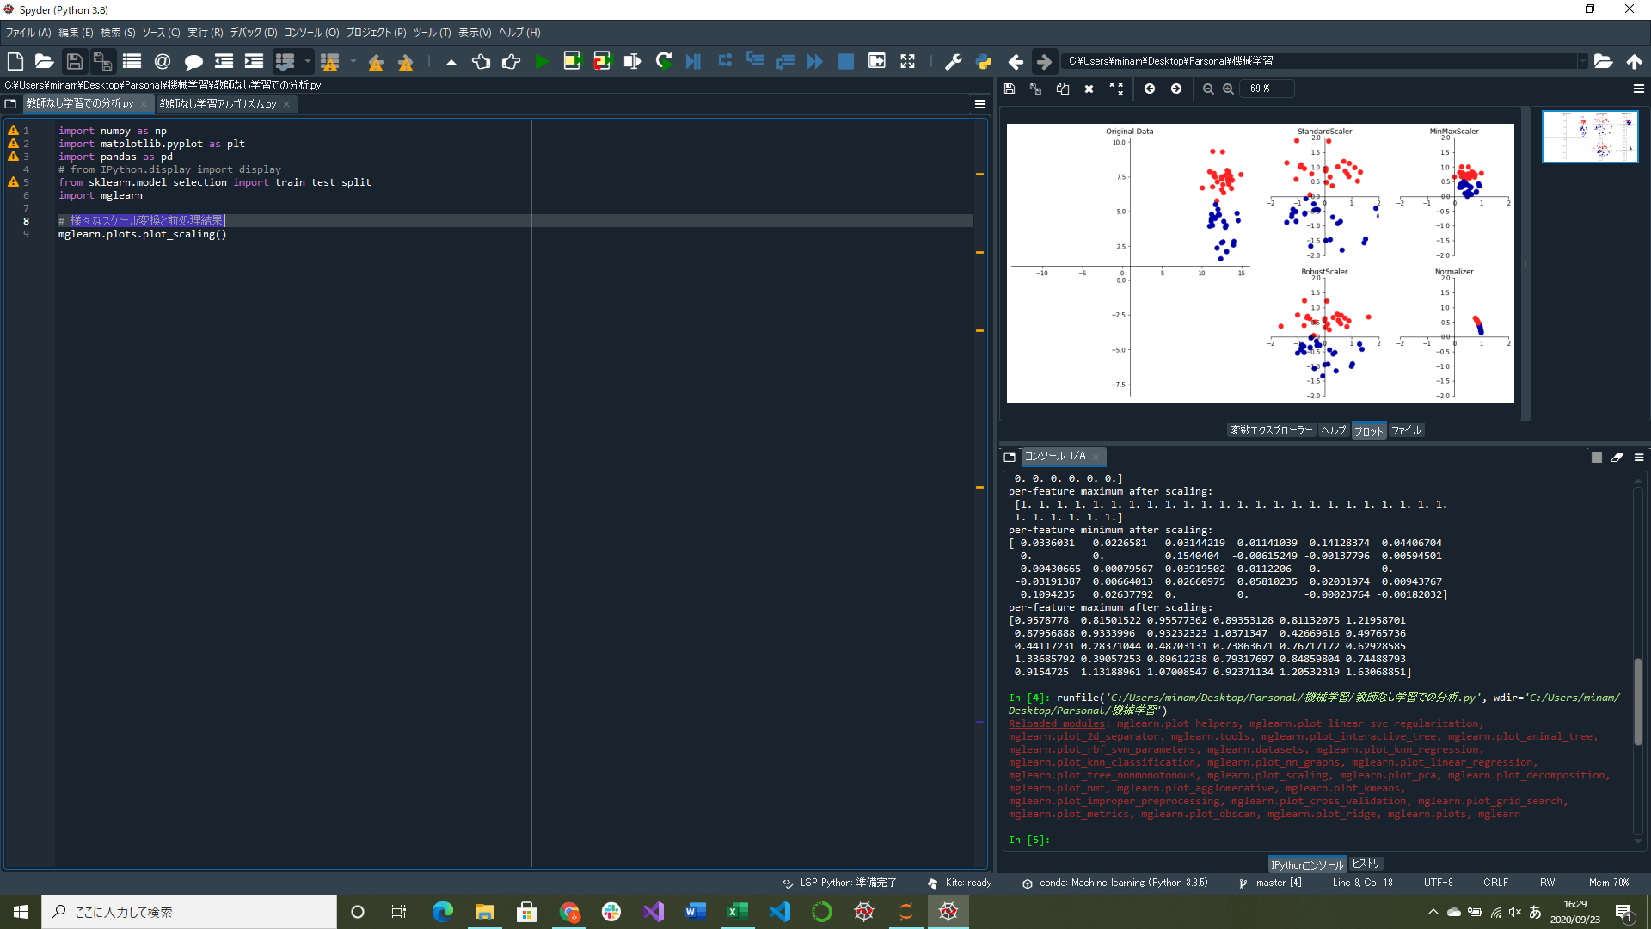
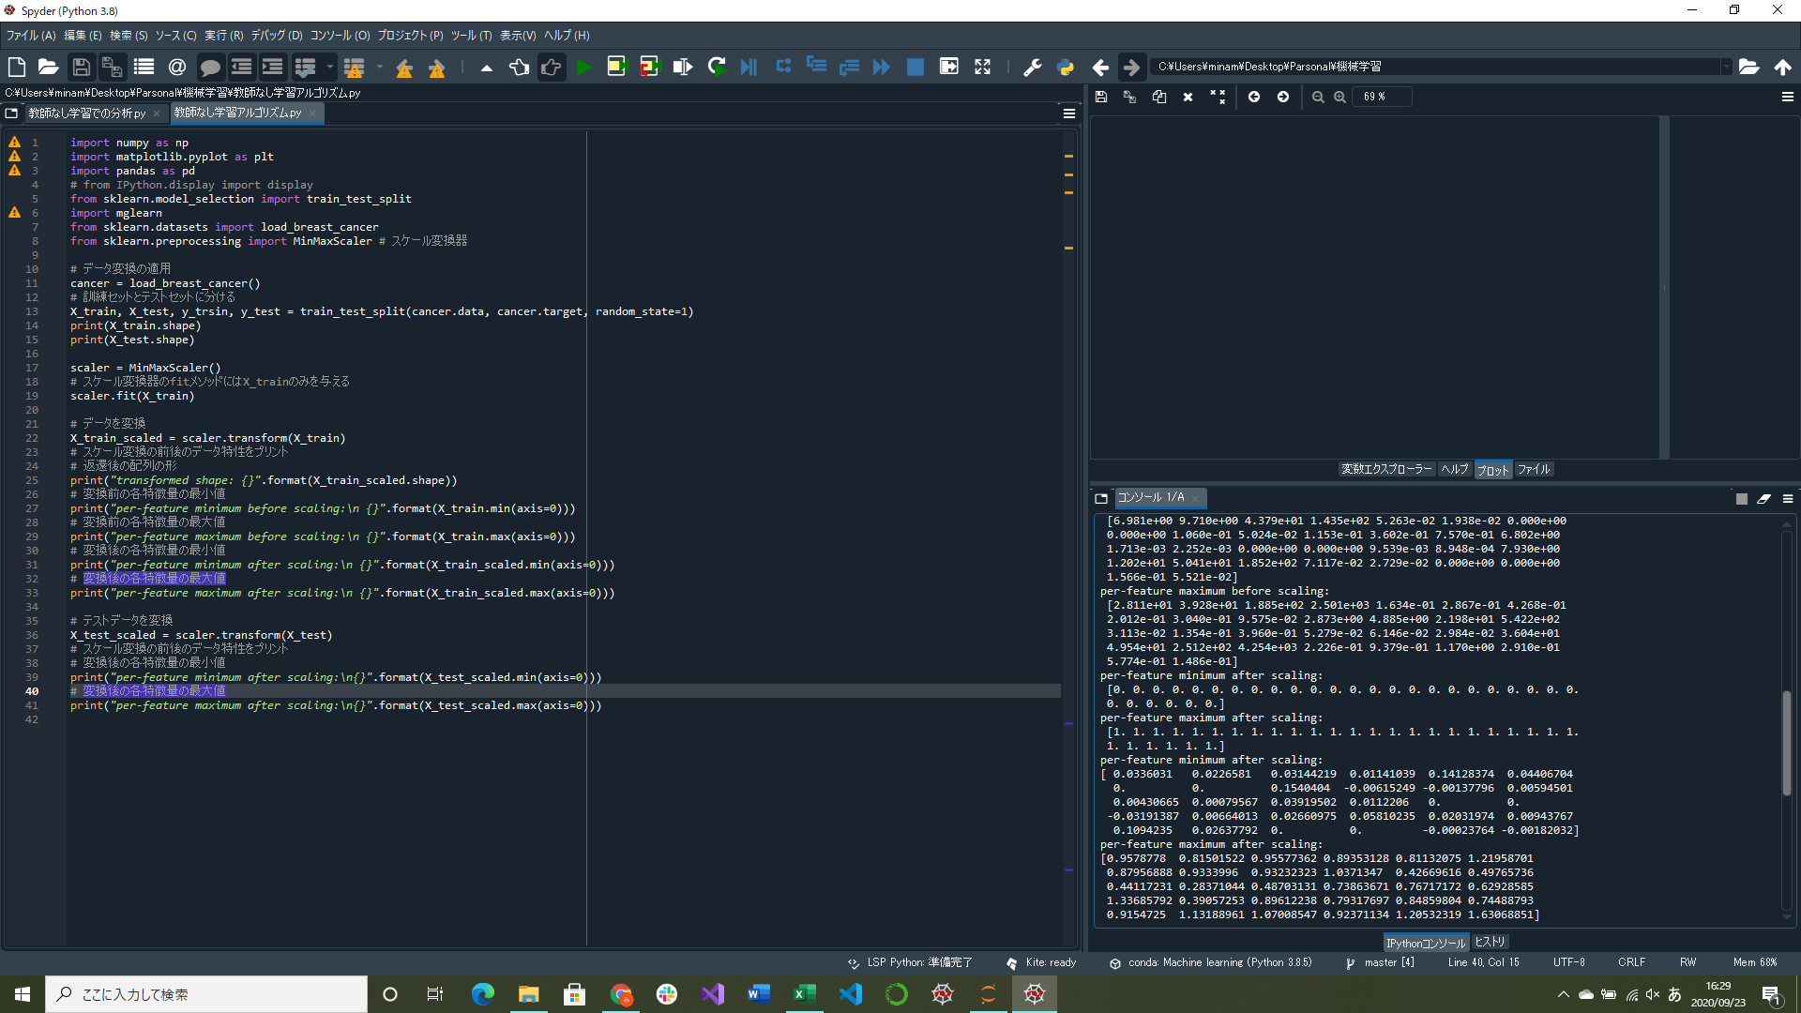

訓練データをスケール変換すると、
変換されたデータの配列は元のデータと同じ形をしている
すべての特徴量が、0と1の間になっている

テストデータをスケール変換すると、
特徴量によって、0と1の範囲から出ているものもある
常にまったく同じ変換を施すのが原因
様々なスケール変換を可視化するプログラム実装
腫瘍データに対してスケール変換を適用する部分実装

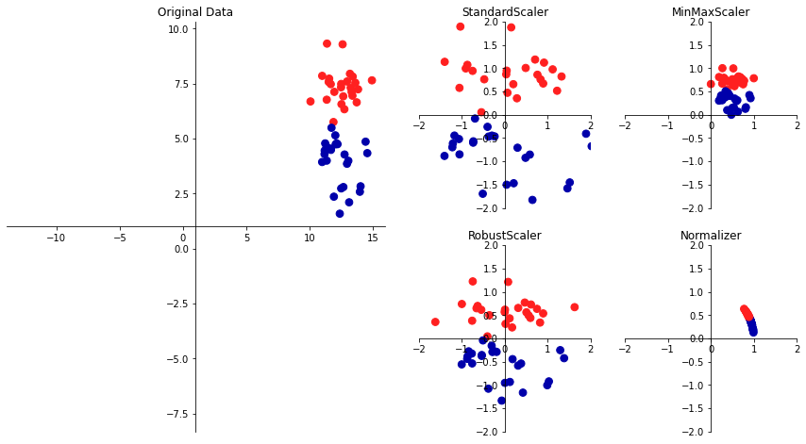

↑データセットに対する様々なスケール変換と前処理結果
使うスケール変換器によって、特徴量のばらつき具合が変わることがわかる
→今回の勉強で使用したのはMinMaxScaler

